エビデンス
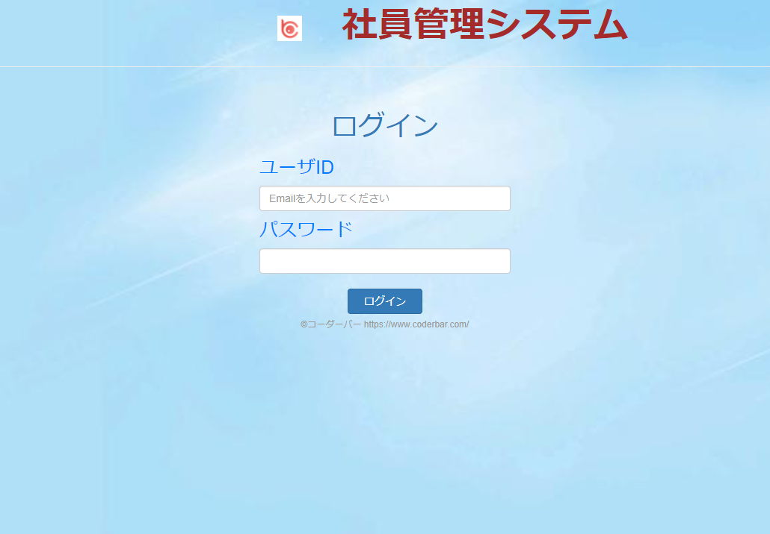
1~8 社員情報詳細画面

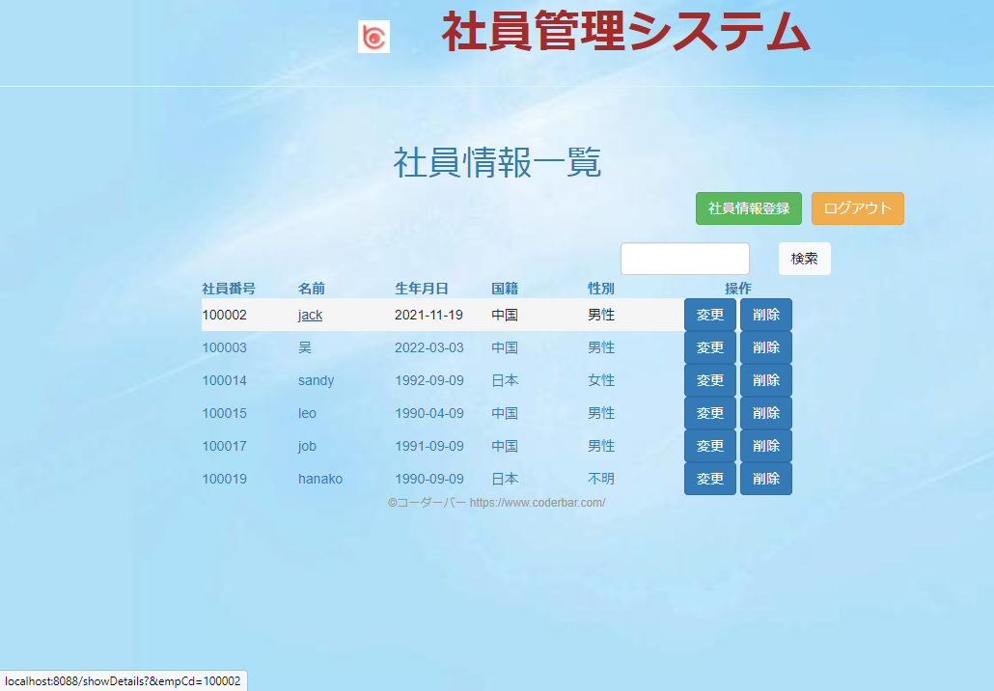

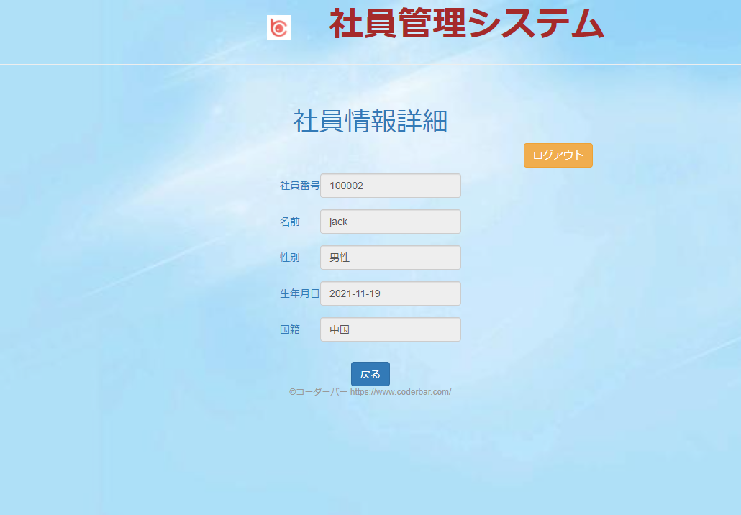

9 社員情報詳細画面の「戻る」ボタンをおす

社員情報一覧画面に戻る。
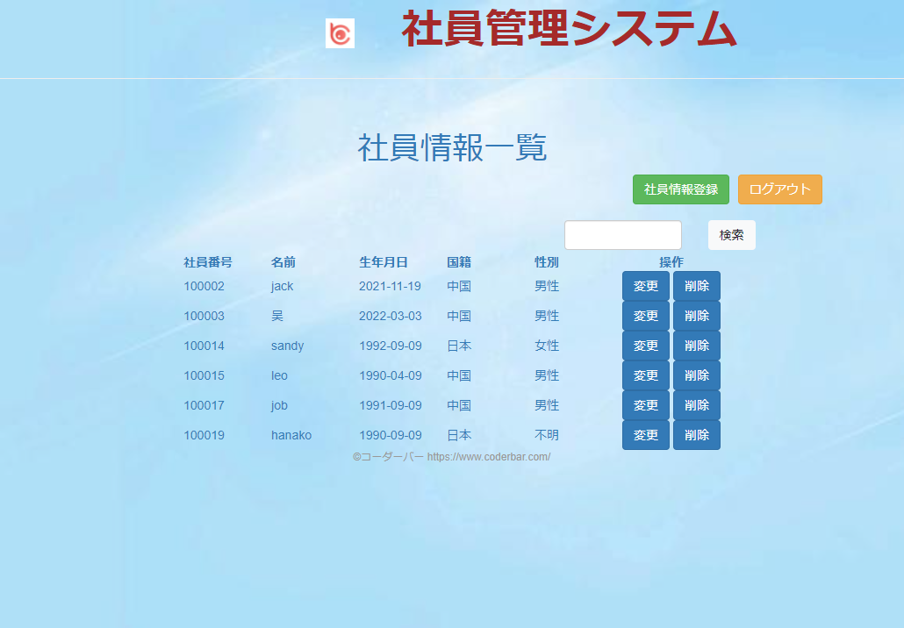

10 社員情報詳細画面の「ログアウト」ボタンをおす


ログイン画面に戻る。

